書式１ 自己評価結果
 |  |  |  |  | 2024.03改訂
情報アクセシビリティ自己評価様式（書式１ 自己評価結果）
作成日： 2025年 11月 13日
 |  |  |  | 製品画像
企業・団体名 | 株式会社コンピュータサイエンス研究所 |  |  | 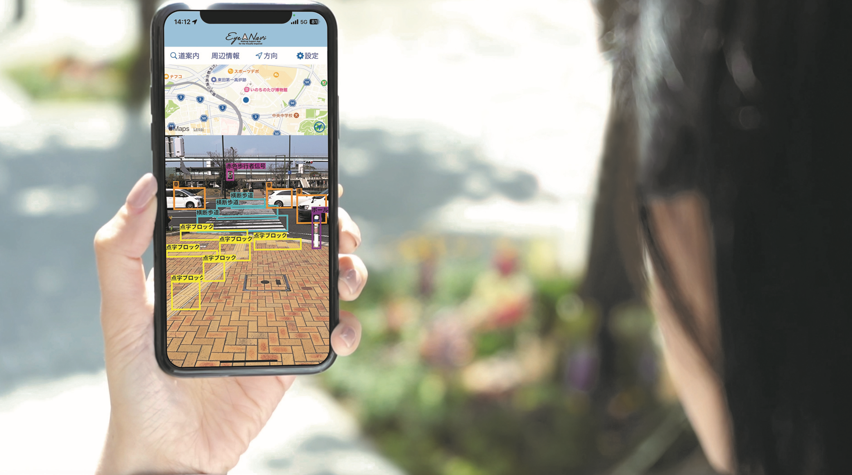

ICT機器・サービス名称 | 視覚障がい者歩行支援アプリEyeNavi

型番

ICT機器・サービス概要 | Eye Navi（アイナビ）は、iPhoneひとつで、道案内と障害物検出、歩行レコーダー機能を備えた視覚障がい者歩行支援アプリです。目的地までの方向や経路、周辺施設、進路上の障害物、歩行者信号の色、点字ブロック等を音声で知らせます。誰もがどこへでも自由に楽しく移動できる社会の実現を目指しています。

問合せ先 | info@eyenavi.jp

ウェブサイトURL | https://www.eyenavi.jp/

機能性能
配慮対象項目 |  | 評価結果 | 概要
視力なしでの使用（全盲） |  | 対応している | ー
製品・サービスが視覚的な操作モードで提供される場合、視力を必要としない操作モードが用意されているか
限られた視力での使用（弱視、ロービジョン） |  | 対応している | ー
製品・サービスが視覚的な操作モードで提供される場合、限られた視力で対応可能な操作モードが用意されているか
色知覚なしでの使用 |  | 対応している | ー
製品・サービスが視覚的な操作モードで提供される場合、色知覚を必要としない操作モードが用意されているか
聴力なしでの使用（全ろう） |  | 対応する必要がない | 視覚障がい者向けに特化して提供しているため。
製品・サービスが聴覚的な操作モードで提供される場合、聴力を必要としない操作モードが用意されているか
限られた聴力での使用（難聴） |  | 対応する必要がない | 視覚障がい者向けに特化して提供しているため。
製品・サービスが聴覚的な操作モードで行われる場合、強化された音声機能によって限られた聴力を補う操作モードが提供されているか
発話能力なしでの使用 |  | 対応している | ー
製品・サービスが発話による操作モードで行われる場合、音声入力を必要としない操作モードが用意されているか
限られた器用さ又は力での使用 |  | 対応する必要がない | 視覚障がい者向けに特化して提供しているため。
製品・サービスが手の動作を必要とする場合、細かい運動制御等を必要としない操作モード、または限られた力で対応可能な操作モードが用意されているか
限られた手の届く範囲での使用 |  | 対応する必要がない | 書式1-2にて、E列評価結果が「対象外」のみで構成されているため。
製品・サービスが手動による操作モードで提供される場合、手の届く範囲で対応可能な操作モードが用意されているか
光の点滅による影響の最小化（光感受性発作） |  | 対応する必要がない | 視覚的な操作モードで提供していないため。
製品が視覚的な操作モードで提供される場合、光感受性発作を引き起こすリスクを最小化するような配慮がなされているか

配慮対象項目 |  | 評価結果 | 概要
プライバシー |  | 対応している | そもそも個人情報を取得せずに利用できるように設計及び実装している。
製品・サービスがアクセシビリティ機能を提供する場合、アクセシビリティ機能を使用するにあたりプライバシーが守られる操作モードが用意されているか

サポート対応
配慮対象項目 |  | 評価結果 | 概要
ドキュメントとサポートサービス |  | 対応している | アプリ起動時に表示される設定ボタンにて設定画面に遷移すると、「使い方説明を確認する」ボタン及び「EyeNaviのホームページ」へのリンクが確認できる。
製品の取扱説明書や問合せ先が提供されているか。また、アクセシビリティに配慮したサポート（取扱説明書、電話や手話（筆記）窓口、FAX等）が提供されているか。

用いた技術基準 | JIS X 8341-3

試験方法

免責事項 | Eye Naviがお伝えする情報は常に正確とは限りません。アプリ起動時に表示される利用規約全文に同意の上、全て利用者の責任においてご利用ください。利用者に発生した損害について、一切賠償責任を負いません。

